상품제안서
인썸 목어깨 마사지기 | 상품코드: S45623

 |  |  |  |  |  |  | 02-713-8555 | www.synergygift.co.kr
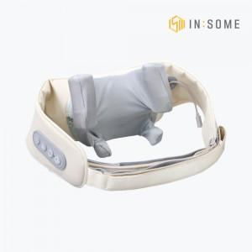 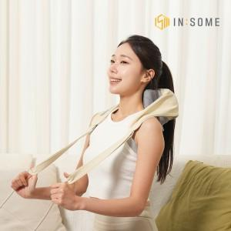 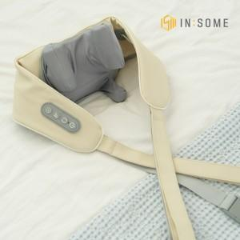

【상세/제작정보】

【인쇄/포장옵션】 | 스티커 / 포장불가능

【공급단가】 | 수량 | 20~ | 100~ | 300~ | 500~ | 1,000~
*VAT별도 | 단가 | 20,540원 | 19,430원 | 18,480원 | 18,010원 | 17,690원

【상품 URL】 | https://www.synergygift.co.kr:443/src/goods_detail.php?gdno=45623

